Cockpit
Abschätzung der Komplexität der Auftragssteuerung (kombinatorische Vielfalt der möglichen Abläufe)

Wie viele Maschinen müssen im Unternehmen gesteuert werden |  |  |  |  | 12 | <-- Daten eingeben
Wie viele Arbeitsschritte hat ein durchschnittlicher Auftrag |  |  |  |  | 3 | <-- Daten eingeben

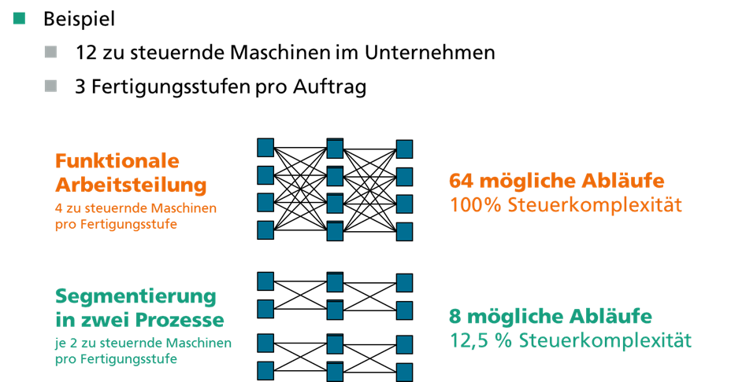
Anzahl der parallelen Segmente | Anzahl zu betrachtenden Maschinen |  | Mögliche Abläufe | Komplexität
 | im Segment | Pro Ferti- gungsstufe
1 | 12.0 | 4.0 | 64.0 | 100.00%
2 | 6.0 | 2.0 | 8.0 | 12.50%
3 | 4.0 | 1.3 | 2.4 | 3.70%
4 | 3.0 | 1.0 | 1.0 | 1.56%

Anleitung und Förderhinweis
HyPlan Komplexität
Das Werkzeug verdeutlicht plakativ, wie sich die Arbeitsteilung auf die Komplexität der Auftragssteuerung auswirkt.
1. Schritt: Geben Sie Ihre unternehmensspezifischen Daten in das Arbeitsblatt "Cockpit" ein.

Eine ausführliche Anleitung finden Sie unter
http://www.wbk.kit.edu/wbkintern/Forschung/Projekte/HyPlan/Ergebnisse/Download/index_d.php

Ansprechpartner
Axel Korge
Fraunhofer IAO
Nobelstr. 12
70569 Stuttgart
Axel.Korge@iao.fraunhofer.de

Förderhinweis
Das Forschungsprojekt HyPlan wird von der Baden-Württemberg Stiftung gefördert und gemeinsam vom Institut für Produktionstechnik (wbk) der Universität Karlsruhe (TH) und dem Institut für Arbeitswissenschaft und Technologiemanagement (IAT) der Universität Stuttgart bearbeitet | 

